Sheet1
No. | 4.3-9-1
Title | 金属の疲労破断特性(高サイクル疲労) 金属のS-N曲線(4K)
Xlabel | 疲労破断繰返し数 [回]
金属の疲労破断特性(高サイクル疲労) 金属のS-N曲線(4K)
 | 316 | 13Cr5Ni22Mn | 21Cr6Ni9Mn | 304
10
13.2571136559
17.5751062485 |  |  | 2.90178
23.2995181052 |  |  | 2.66036 | 2.06391
30.8884359648 |  |  | 2.44260 | 2.00237
40.9491506238 |  |  | 2.22959 | 1.94556
54.2867543932 |  |  | 2.03077 | 1.88402
71.9685673001 |  |  | 1.84142 | 1.82722
95.409547635 | 2.87337 |  | 1.67574 | 1.75621
126.4855216855 | 2.71243 | 2.24379 | 1.56686 | 1.68994
167.6832936811 | 2.55148 | 2.10178 | 1.45799 | 1.62367
222.2996482526 | 2.39527 | 1.96450 | 1.35385 | 1.55740
294.7051702552 | 2.24379 | 1.82249 | 1.28284 | 1.48639
390.6939937055 | 2.09704 | 1.70888 | 1.23077 | 1.41065
517.9474679231 | 1.95976 | 1.59053 | 1.16923 | 1.33964
686.6488450043 | 1.83669 | 1.48639 | 1.11716 | 1.25917
910.2981779915 | 1.70888 | 1.37751 | 1.06509 | 1.17870
1206.7926406393 | 1.59527 | 1.27811 | 1.02249 | 1.10296
1599.8587196061 | 1.48639 | 1.18817 | 0.97988 | 1.02722
2120.9508879202 | 1.38698 | 1.09822 | 0.94675 | 0.94675
2811.7686979742 | 1.29231 | 1.01302 | 0.89467 | 0.88994
3727.5937203149 | 1.20710 | 0.93728 | 0.87101 | 0.81893
4941.7133613238 | 1.12663 | 0.85207 | 0.85207 | 0.76213
6551.2855685955 | 1.04615 | 0.79053 | 0.80000 | 0.70533
8685.1137375135 | 0.97515 | 0.74793 | 0.75740 | 0.65799
11513.9539932645 | 0.91361 | 0.70533 | 0.73846 | 0.61538
15264.1796717523 | 0.85207 | 0.66272 | 0.70533 | 0.57751
20235.8964772516 | 0.79527 | 0.62485 | 0.67219 | 0.53964
26826.9579527973 | 0.74793 | 0.59172 | 0.63905 | 0.51124
35564.8030622313 |  | 0.56331 | 0.61065 | 0.48284
47148.6636345739 |  | 0.53964 | 0.58225 | 0.45444
62505.5192527398 |  | 0.51598 | 0.55385 | 0.43077
82864.2772854684 |  | 0.49231 | 0.52544 | 0.40710
109854.114198756 |  | 0.47811 | 0.49231 | 0.38817
145634.847750124 |  | 0.46391 | 0.46864 | 0.37396
193069.772888325 |  | 0.44497 | 0.44497 | 0.35503
255954.792269953 |  | 0.43077 | 0.43077 | 0.34556
339322.177189533 |  | 0.41657 | 0.41657 | 0.33609
449843.266896944 |  | 0.40237 | 0.40237 | 0.32663
596362.331659464 |  | 0.38817 | 0.38817 | 0.31716
790604.32109077 |  | 0.37870 | 0.37870 | 0.31243
1048113.13415469 |  | 0.37396 | 0.36923 | 0.30769
1389495.49437314 |  | 0.36923 | 0.35503 | 0.29822
1842069.96932672 |  | 0.36450 | 0.35976 | 0.29822
2442053.09454865 |  |  | 0.34083 | 0.29349
3237457.54281764
4291934.26012878
5689866.02901829
7543120.0633546095
10000000
Ylabel | 全ひずみ振幅 [%]
 | 316 | 13Cr5Ni22Mn | 21Cr6Ni9Mn | 304
10
13.2571136559
17.5751062485 |  |  | 2.90178
23.2995181052 |  |  | 2.66036 | 2.06391
30.8884359648 |  |  | 2.44260 | 2.00237
40.9491506238 |  |  | 2.22959 | 1.94556
54.2867543932 |  |  | 2.03077 | 1.88402
71.9685673001 |  |  | 1.84142 | 1.82722
95.409547635 | 2.87337 |  | 1.67574 | 1.75621
126.4855216855 | 2.71243 | 2.24379 | 1.56686 | 1.68994
167.6832936811 | 2.55148 | 2.10178 | 1.45799 | 1.62367
222.2996482526 | 2.39527 | 1.96450 | 1.35385 | 1.55740
294.7051702552 | 2.24379 | 1.82249 | 1.28284 | 1.48639
390.6939937055 | 2.09704 | 1.70888 | 1.23077 | 1.41065
517.9474679231 | 1.95976 | 1.59053 | 1.16923 | 1.33964
686.6488450043 | 1.83669 | 1.48639 | 1.11716 | 1.25917
910.2981779915 | 1.70888 | 1.37751 | 1.06509 | 1.17870
1206.7926406393 | 1.59527 | 1.27811 | 1.02249 | 1.10296
1599.8587196061 | 1.48639 | 1.18817 | 0.97988 | 1.02722
2120.9508879202 | 1.38698 | 1.09822 | 0.94675 | 0.94675
2811.7686979742 | 1.29231 | 1.01302 | 0.89467 | 0.88994
3727.5937203149 | 1.20710 | 0.93728 | 0.87101 | 0.81893
4941.7133613238 | 1.12663 | 0.85207 | 0.85207 | 0.76213
6551.2855685955 | 1.04615 | 0.79053 | 0.80000 | 0.70533
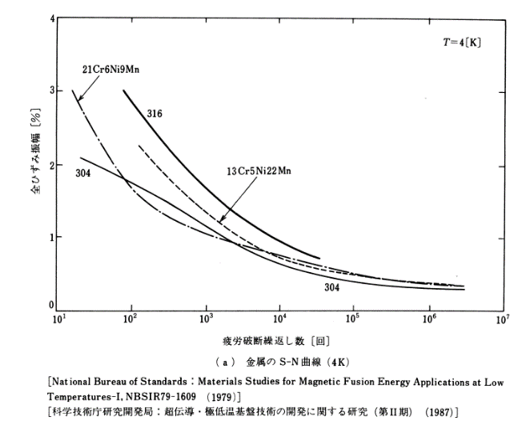
8685.1137375135 | 0.97515 | 0.74793 | 0.75740 | 0.65799
11513.9539932645 | 0.91361 | 0.70533 | 0.73846 | 0.61538
15264.1796717523 | 0.85207 | 0.66272 | 0.70533 | 0.57751
20235.8964772516 | 0.79527 | 0.62485 | 0.67219 | 0.53964
26826.9579527973 | 0.74793 | 0.59172 | 0.63905 | 0.51124
35564.8030622313 |  | 0.56331 | 0.61065 | 0.48284
47148.6636345739 |  | 0.53964 | 0.58225 | 0.45444
62505.5192527398 |  | 0.51598 | 0.55385 | 0.43077
82864.2772854684 |  | 0.49231 | 0.52544 | 0.40710
109854.114198756 |  | 0.47811 | 0.49231 | 0.38817
145634.847750124 |  | 0.46391 | 0.46864 | 0.37396
193069.772888325 |  | 0.44497 | 0.44497 | 0.35503
255954.792269953 |  | 0.43077 | 0.43077 | 0.34556
339322.177189533 |  | 0.41657 | 0.41657 | 0.33609
449843.266896944 |  | 0.40237 | 0.40237 | 0.32663
596362.331659464 |  | 0.38817 | 0.38817 | 0.31716
790604.32109077 |  | 0.37870 | 0.37870 | 0.31243
1048113.13415469 |  | 0.37396 | 0.36923 | 0.30769
1389495.49437314 |  | 0.36923 | 0.35503 | 0.29822
1842069.96932672 |  | 0.36450 | 0.35976 | 0.29822
2442053.09454865 |  |  | 0.34083 | 0.29349
3237457.54281764
4291934.26012878
5689866.02901829
7543120.0633546095
10000000

